Hoja1
Tabla con Tiempos de Ejecucion Algoritmo de Ordenamiento de Burbuja

Archivo | Numero de elementos | tiempo transcurrido
2000int.txt | 2000 | 0.037seg
4000int.txt | 4000 | 0.116seg
8000int.txt | 8000 | 0.508Seg
16000int.txt | 16000 | 2.017seg
32000int.txt | 32000 | 8.035seg
64000int.txt | 64000 | 32.055Seg

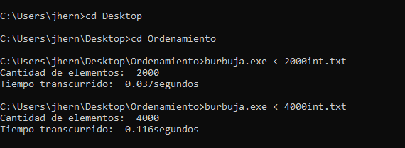

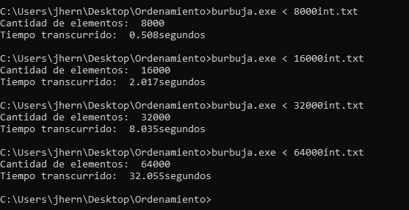

JOSE HUMBERTO HERNANDEZ SOLORZANO
HS100301

